Не выходит
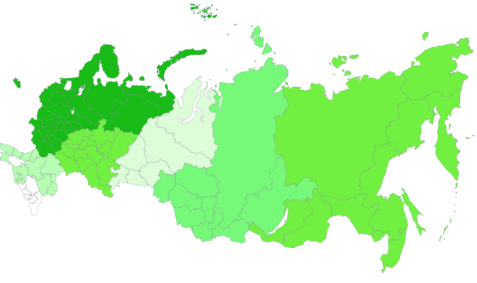
Библиотечный фонд на 1 000 человек населения на 2023г. (на конец года; экземпляров)
Центральный ФО | 7500
Северо-Западный ФО | 7555
Южный ФО | 4696
Северо-Кавказский ФО | 3578
Приволжский ФО | 6108
Уральский ФО | 4332
Сибирский ФО | 5433
Дальневосточный ФО | 6139

Столб с накоп
ФО | Плоскостные спортивные сооружения (площадки и поля)
Центральный | 48,554
Северо-Западный | 11,688
Южный | 18,019
Северо-Кавказский | 9,035
Приволжский | 33,749
Уральский | 13,060
Сибирский | 19,146
Дальневосточный | 8,411

Граф
 | Численность зрителей театров, на тыс чел | Стадионы с трибунами на 1500 мест и более | Численность пользователей библиотек на 1000 чел | ВЫПУСК ГАЗЕТ на 1 000 человек населения | СРЕДНЕГОДОВАЯ ЧИСЛЕННОСТЬ ЗАНЯТЫХ на 100 чел | Среднемесячная номинальная начисленная з/п работников организаций (рублей) | ВРП на душу (руб.) | Плотность населения чел/км2
2023 | 284 | 11 | 50,831 | 579 | 72,911.80 | 74,854 | 958,811.40 | 8.57
2022 | 245 | 11 | 51691 | 693 | 71,216.90 | 65,338 | 830,059.80 | 8.56
2021 | 173 | 11 | 49,672 | 817 | 70,817.90 | 57,244 | 639,170.00 | 8.53
2020 | 109 | 12 | 44028 | 936 | 69,550.30 | 51,344 | 647,708.10 | 8.54
2019 | 280 | 12 | 50404 | 955 | 71,064.50 | 47,867 | 614,333.20 | 8.57
2015 | 261 | 13 | 51992 | 1,382 | 72,424.90 | 34,030 | 447,395.30 | 8.57
2010 | 217 | 13 | 55971 | 1,446 | 71,493.10 | 20,952 | 263,828.60 | 8.36
2005 | 195 | 15 | 58088 | 1,234 | - | 8,555 | 125,658.70 | 8.38

Столб
ВЫПУСК ГАЗЕТ на 1 000 человек населения (10 лучших регионов)
Регион | ВЫПУСК ГАЗЕТ на 1 000 человек населения
Смоленская область | 2592
г. Москва | 2383
Республика Марий Эл | 1618
г. Санкт-Петербург | 1313
Архангельская область | 1250
Архангельская область без автономного округа | 1250
Нижегородская область | 1201
Ульяновская область | 1143
Вологодская область | 1061
Белгородская область | 852

Круг
Плоскостные спортивные сооружения (площадки и поля)
 | 2010 | 2023
Центральный ФО | 32 516 | 48554
Северо-Западный ФО | 8 318 | 11688
Южный ФО | 14 180 | 18019
Северо-Кавказский ФО | 6 807 | 9035
Приволжский ФО | 30 955 | 33749
Уральский ФО | 10 717 | 13060
Сибирский ФО | 17 663 | 19146
Дальневосточный ФО | 8 481 | 8411

